Hoja1
2023-08-25 14:37:50

LA PAZ 28 - HAEDO 4460-2005
BUENOS AIRES luquearti@gmail.com
____________________________________________________________________________________
"TORNILLOS CABEZA FLANGEADA"
Pta. AGUJA - ZINCADO
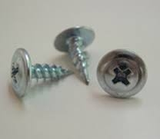
TANQUE (WAFER)

 |  | NUMERO
COD. | LARGO | 8 | Cantidad por caja
TPA-10 | 0.5 | $ 521.10 | 100

PRECIO POR 100 UNIDADES
CAJA POR 1000

T

